Thong_ke
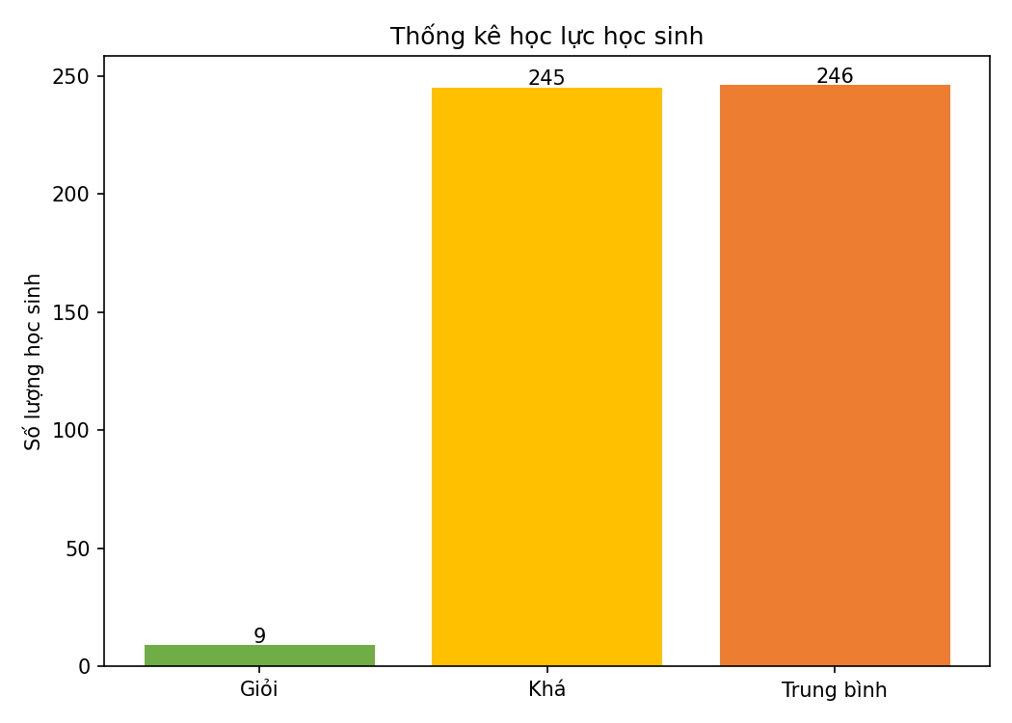
Nhom | So luong | Ty le
Giỏi | 9 | 0.018
Khá | 245 | 0.49
Trung bình | 246 | 0.492

Phan_cum_KMeans
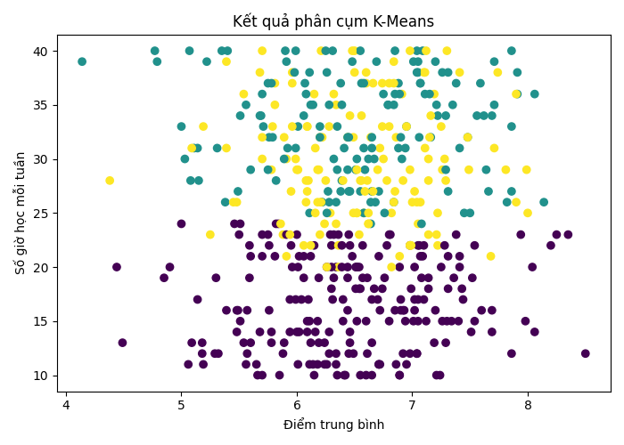
MaHS | GPA | SoGioHocMoiTuan | SoBuoiNghiHoc | Cluster
HS001 | 6.52 | 25 | 19 | 2
HS002 | 7.02 | 16 | 13 | 0
HS003 | 7.31 | 27 | 1 | 1
HS004 | 6.35 | 29 | 3 | 1
HS005 | 7.71 | 35 | 2 | 1
HS006 | 7.22 | 34 | 11 | 1
HS007 | 6.34 | 20 | 4 | 0
HS008 | 7.05 | 15 | 16 | 0
HS009 | 7.98 | 15 | 12 | 0
HS010 | 7.71 | 39 | 3 | 1
HS011 | 6.02 | 14 | 6 | 0
HS012 | 7.86 | 12 | 10 | 0
HS013 | 5.19 | 11 | 14 | 0
HS014 | 4.38 | 28 | 15 | 2
HS015 | 6.09 | 33 | 18 | 2
HS016 | 7.49 | 29 | 11 | 2
HS017 | 6.28 | 33 | 12 | 2
HS018 | 6.2 | 32 | 15 | 2
HS019 | 5.81 | 37 | 15 | 2
HS020 | 6.49 | 25 | 19 | 2
HS021 | 6.01 | 29 | 16 | 2
HS022 | 7.36 | 19 | 17 | 0
HS023 | 5.48 | 14 | 15 | 0
HS024 | 5.99 | 30 | 11 | 2
HS025 | 6.52 | 20 | 12 | 0
HS026 | 7.74 | 38 | 20 | 2
HS027 | 6.34 | 35 | 16 | 2
HS028 | 7.09 | 21 | 10 | 0
HS029 | 7.07 | 26 | 12 | 2
HS030 | 6.5 | 40 | 19 | 2
HS031 | 5.38 | 26 | 5 | 1
HS032 | 6.65 | 27 | 5 | 1
HS033 | 6.27 | 27 | 0 | 1
HS034 | 5.57 | 12 | 8 | 0
HS035 | 6.12 | 13 | 18 | 0
HS036 | 7.5 | 25 | 6 | 1
HS037 | 6.65 | 17 | 4 | 0
HS038 | 5.69 | 34 | 2 | 1
HS039 | 5.95 | 22 | 3 | 0
HS040 | 6.61 | 12 | 14 | 0
HS041 | 6.48 | 21 | 8 | 0
HS042 | 6.57 | 22 | 1 | 0
HS043 | 5.35 | 40 | 7 | 1
HS044 | 5.91 | 39 | 7 | 1
HS045 | 6.85 | 36 | 9 | 1
HS046 | 6.3 | 22 | 13 | 0
HS047 | 6.11 | 38 | 9 | 1
HS048 | 5.25 | 23 | 14 | 2
HS049 | 6.22 | 32 | 13 | 2
HS050 | 7.05 | 38 | 2 | 1
HS051 | 6.72 | 16 | 14 | 0
HS052 | 6.46 | 34 | 12 | 2
HS053 | 5.71 | 33 | 9 | 1
HS054 | 7.41 | 20 | 9 | 0
HS055 | 7.09 | 40 | 2 | 1
HS056 | 6.68 | 26 | 3 | 1
HS057 | 6.7 | 29 | 20 | 2
HS058 | 5.7 | 36 | 6 | 1
HS059 | 4.9 | 20 | 9 | 0
HS060 | 6.18 | 26 | 20 | 2
HS061 | 7.4 | 15 | 6 | 0
HS062 | 6.71 | 21 | 11 | 0
HS063 | 5.78 | 14 | 7 | 0
HS064 | 5.75 | 37 | 4 | 1
HS065 | 7.16 | 32 | 4 | 1
HS066 | 6.56 | 34 | 19 | 2
HS067 | 6.49 | 32 | 13 | 2
HS068 | 6.54 | 23 | 18 | 2
HS069 | 7.02 | 17 | 9 | 0
HS070 | 7.19 | 36 | 16 | 2
HS071 | 6.14 | 35 | 9 | 1
HS072 | 6.38 | 37 | 10 | 1
HS073 | 6.44 | 32 | 12 | 2
HS074 | 5.6 | 13 | 0 | 0
HS075 | 6.71 | 27 | 3 | 1
HS076 | 6.75 | 30 | 15 | 2
HS077 | 6.65 | 10 | 4 | 0
HS078 | 7.04 | 12 | 14 | 0
HS079 | 5.11 | 31 | 10 | 1
HS080 | 6.7 | 17 | 4 | 0
HS081 | 5.78 | 37 | 0 | 1
HS082 | 6.55 | 40 | 1 | 1
HS083 | 6.8 | 23 | 6 | 0
HS084 | 7.31 | 38 | 6 | 1
HS085 | 7.86 | 27 | 4 | 1
HS086 | 7.59 | 37 | 1 | 1
HS087 | 6.32 | 36 | 19 | 2
HS088 | 6.84 | 35 | 3 | 1
HS089 | 6 | 29 | 18 | 2
HS090 | 6.95 | 33 | 9 | 1
HS091 | 7.01 | 15 | 4 | 0
HS092 | 5.39 | 16 | 11 | 0
HS093 | 6.28 | 26 | 6 | 1
HS094 | 6.72 | 31 | 11 | 2
HS095 | 7.11 | 31 | 12 | 2
HS096 | 7.26 | 29 | 10 | 2
HS097 | 6.64 | 24 | 0 | 1
HS098 | 5.18 | 12 | 17 | 0
HS099 | 6.01 | 33 | 1 | 1
HS100 | 7.41 | 31 | 4 | 1
HS101 | 6.42 | 10 | 7 | 0
HS102 | 5.76 | 32 | 4 | 1
HS103 | 6.08 | 26 | 17 | 2
HS104 | 6.16 | 14 | 1 | 0
HS105 | 7.35 | 35 | 0 | 1
HS106 | 7.14 | 19 | 9 | 0
HS107 | 6.82 | 25 | 9 | 2
HS108 | 6.59 | 29 | 1 | 1
HS109 | 4.77 | 40 | 12 | 1
HS110 | 5.7 | 32 | 16 | 2
HS111 | 7.9 | 26 | 16 | 2
HS112 | 6.6 | 37 | 20 | 2
HS113 | 5.14 | 31 | 1 | 1
HS114 | 7.22 | 22 | 20 | 2
HS115 | 6.29 | 25 | 13 | 2
HS116 | 6.11 | 25 | 6 | 1
HS117 | 6.88 | 31 | 10 | 1
HS118 | 5.68 | 38 | 17 | 2
HS119 | 7.05 | 24 | 15 | 2
HS120 | 5.29 | 12 | 2 | 0
HS121 | 7.14 | 23 | 20 | 2
HS122 | 6.74 | 18 | 0 | 0
HS123 | 8 | 25 | 19 | 2
HS124 | 6.28 | 12 | 13 | 0
HS125 | 7.01 | 39 | 12 | 1
HS126 | 6.24 | 13 | 19 | 0
HS127 | 5.84 | 24 | 9 | 0
HS128 | 6.85 | 40 | 9 | 1
HS129 | 6.45 | 23 | 7 | 0
HS130 | 5.14 | 17 | 4 | 0
HS131 | 5.88 | 12 | 3 | 0
HS132 | 6.85 | 27 | 16 | 2
HS133 | 5.81 | 35 | 12 | 2
HS134 | 7.1 | 38 | 15 | 2
HS135 | 6.36 | 20 | 20 | 2
HS136 | 5.59 | 19 | 11 | 0
HS137 | 7.1 | 22 | 3 | 0
HS138 | 6.84 | 26 | 7 | 1
HS139 | 6.1 | 17 | 6 | 0
HS140 | 6.21 | 26 | 16 | 2
HS141 | 5.4 | 40 | 10 | 1
HS142 | 7.04 | 38 | 2 | 1
HS143 | 6.57 | 19 | 9 | 0
HS144 | 5.6 | 29 | 1 | 1
HS145 | 7.26 | 15 | 9 | 0
HS146 | 6.45 | 12 | 2 | 0
HS147 | 6.02 | 21 | 6 | 0
HS148 | 5.57 | 16 | 13 | 0
HS149 | 5.08 | 28 | 4 | 1
HS150 | 6.29 | 23 | 7 | 0
HS151 | 6.94 | 31 | 8 | 1
HS152 | 6.39 | 35 | 8 | 1
HS153 | 7.19 | 13 | 14 | 0
HS154 | 5.94 | 14 | 4 | 0
HS155 | 5.48 | 26 | 13 | 2
HS156 | 7.29 | 34 | 6 | 1
HS157 | 6.45 | 27 | 9 | 1
HS158 | 6.98 | 12 | 5 | 0
HS159 | 7.86 | 40 | 0 | 1
HS160 | 6.12 | 35 | 4 | 1
HS161 | 5.78 | 29 | 11 | 2
HS162 | 6.65 | 31 | 10 | 1
HS163 | 7.31 | 18 | 16 | 0
HS164 | 6.2 | 23 | 20 | 2
HS165 | 6.55 | 27 | 4 | 1
HS166 | 6.89 | 10 | 13 | 0
HS167 | 7.04 | 26 | 20 | 2
HS168 | 7.6 | 16 | 2 | 0
HS169 | 7.28 | 30 | 11 | 2
HS170 | 6.54 | 20 | 7 | 0
HS171 | 6.79 | 35 | 6 | 1
HS172 | 7.99 | 29 | 13 | 2
HS173 | 6.89 | 20 | 16 | 0
HS174 | 7.31 | 21 | 5 | 0
HS175 | 6.58 | 25 | 15 | 2
HS176 | 6.2 | 33 | 8 | 1
HS177 | 7.11 | 38 | 16 | 2
HS178 | 6.28 | 35 | 3 | 1
HS179 | 6.04 | 17 | 11 | 0
HS180 | 5.68 | 14 | 2 | 0
HS181 | 8.2 | 22 | 6 | 0
HS182 | 7.94 | 23 | 9 | 0
HS183 | 7.06 | 22 | 3 | 0
HS184 | 5.88 | 23 | 13 | 2
HS185 | 5.59 | 22 | 12 | 0
HS186 | 6.44 | 20 | 18 | 0
HS187 | 7.04 | 40 | 12 | 1
HS188 | 5.91 | 23 | 6 | 0
HS189 | 6.34 | 12 | 1 | 0
HS190 | 6.98 | 22 | 8 | 0
HS191 | 6.58 | 25 | 1 | 1
HS192 | 5.51 | 24 | 8 | 0
HS193 | 6.21 | 40 | 19 | 2
HS194 | 6.92 | 28 | 13 | 2
HS195 | 5.91 | 30 | 19 | 2
HS196 | 6.79 | 35 | 0 | 1
HS197 | 6.15 | 36 | 16 | 2
HS198 | 8.35 | 23 | 6 | 0
HS199 | 5.94 | 17 | 15 | 0
HS200 | 7.08 | 24 | 2 | 1
HS201 | 6.76 | 19 | 12 | 0
HS202 | 6.06 | 19 | 2 | 0
HS203 | 5.81 | 21 | 3 | 0
HS204 | 5.75 | 23 | 9 | 0
HS205 | 6.98 | 22 | 16 | 2
HS206 | 6.89 | 21 | 18 | 2
HS207 | 5.18 | 13 | 18 | 0
HS208 | 7.51 | 14 | 7 | 0
HS209 | 6.06 | 22 | 20 | 2
HS210 | 6.38 | 27 | 8 | 1
HS211 | 6.84 | 26 | 20 | 2
HS212 | 6.58 | 37 | 0 | 1
HS213 | 7.05 | 22 | 0 | 0
HS214 | 6.15 | 22 | 3 | 0
HS215 | 6.75 | 36 | 7 | 1
HS216 | 5.15 | 28 | 6 | 1
HS217 | 6.58 | 31 | 6 | 1
HS218 | 6.9 | 17 | 2 | 0
HS219 | 6.19 | 13 | 8 | 0
HS220 | 6.56 | 37 | 7 | 1
HS221 | 7.12 | 15 | 0 | 0
HS222 | 6.98 | 40 | 13 | 2
HS223 | 6.3 | 18 | 1 | 0
HS224 | 6.48 | 40 | 16 | 2
HS225 | 6.34 | 26 | 1 | 1
HS226 | 6.6 | 15 | 15 | 0
HS227 | 7.04 | 12 | 6 | 0
HS228 | 7.08 | 19 | 3 | 0
HS229 | 5.89 | 13 | 1 | 0
HS230 | 6.8 | 15 | 10 | 0
HS231 | 5.48 | 16 | 1 | 0
HS232 | 7.41 | 21 | 13 | 0
HS233 | 7.91 | 38 | 12 | 1
HS234 | 6.89 | 10 | 6 | 0
HS235 | 7.14 | 30 | 11 | 2
HS236 | 6.62 | 24 | 16 | 2
HS237 | 7.1 | 17 | 7 | 0
HS238 | 7.66 | 27 | 8 | 1
HS239 | 8.14 | 26 | 8 | 1
HS240 | 4.85 | 19 | 15 | 0
HS241 | 7.38 | 23 | 11 | 0
HS242 | 6.82 | 20 | 20 | 2
HS243 | 7.43 | 18 | 7 | 0
HS244 | 6.16 | 25 | 17 | 2
HS245 | 7.22 | 25 | 10 | 2
HS246 | 6.8 | 37 | 13 | 2
HS247 | 6.64 | 26 | 0 | 1
HS248 | 7.29 | 13 | 19 | 0
HS249 | 6.26 | 38 | 5 | 1
HS250 | 6.52 | 20 | 6 | 0
HS251 | 7.07 | 21 | 4 | 0
HS252 | 6.39 | 20 | 14 | 0
HS253 | 5.49 | 27 | 2 | 1
HS254 | 6.49 | 12 | 6 | 0
HS255 | 6 | 14 | 10 | 0
HS256 | 6.45 | 32 | 2 | 1
HS257 | 7.28 | 22 | 2 | 0
HS258 | 7.12 | 40 | 17 | 2
HS259 | 4.49 | 13 | 11 | 0
HS260 | 5.56 | 11 | 0 | 0
HS261 | 4.79 | 39 | 1 | 1
HS262 | 6.64 | 32 | 11 | 2
HS263 | 5.66 | 10 | 12 | 0
HS264 | 6.65 | 13 | 11 | 0
HS265 | 6.61 | 19 | 16 | 0
HS266 | 6.6 | 38 | 19 | 2
HS267 | 5.6 | 21 | 6 | 0
HS268 | 6.31 | 17 | 11 | 0
HS269 | 6.34 | 24 | 18 | 2
HS270 | 6.88 | 37 | 8 | 1
HS271 | 6.18 | 11 | 9 | 0
HS272 | 7.91 | 36 | 0 | 1
HS273 | 5.91 | 21 | 17 | 2
HS274 | 6.39 | 28 | 3 | 1
HS275 | 7.9 | 36 | 17 | 2
HS276 | 6.4 | 28 | 16 | 2
HS277 | 7.26 | 38 | 2 | 1
HS278 | 6.71 | 11 | 14 | 0
HS279 | 5.22 | 39 | 4 | 1
HS280 | 6.55 | 18 | 2 | 0
HS281 | 6.34 | 11 | 13 | 0
HS282 | 7.54 | 15 | 3 | 0
HS283 | 5.7 | 30 | 13 | 2
HS284 | 6.51 | 29 | 5 | 1
HS285 | 5.31 | 31 | 5 | 1
HS286 | 6.31 | 40 | 11 | 1
HS287 | 6.19 | 29 | 14 | 2
HS288 | 6.11 | 11 | 8 | 0
HS289 | 6.16 | 31 | 18 | 2
HS290 | 6.12 | 22 | 18 | 2
HS291 | 6.08 | 28 | 16 | 2
HS292 | 6.46 | 22 | 14 | 0
HS293 | 6.66 | 27 | 12 | 2
HS294 | 7.24 | 10 | 7 | 0
HS295 | 7.25 | 20 | 6 | 0
HS296 | 6 | 23 | 6 | 0
HS297 | 7.86 | 33 | 5 | 1
HS298 | 7.62 | 34 | 3 | 1
HS299 | 7.29 | 28 | 10 | 2
HS300 | 6.95 | 33 | 11 | 2
HS301 | 5.5 | 23 | 3 | 0
HS302 | 7.07 | 37 | 3 | 1
HS303 | 7.71 | 31 | 15 | 2
HS304 | 7.41 | 38 | 15 | 2
HS305 | 6.08 | 36 | 1 | 1
HS306 | 5.46 | 24 | 8 | 0
HS307 | 6.46 | 13 | 13 | 0
HS308 | 6.06 | 21 | 0 | 0
HS309 | 7.07 | 37 | 8 | 1
HS310 | 6.35 | 10 | 2 | 0
HS311 | 7.82 | 26 | 8 | 1
HS312 | 6.5 | 38 | 18 | 2
HS313 | 7.21 | 10 | 8 | 0
HS314 | 6.69 | 39 | 4 | 1
HS315 | 6.09 | 27 | 14 | 2
HS316 | 5.79 | 33 | 13 | 2
HS317 | 6.59 | 27 | 14 | 2
HS318 | 6.86 | 32 | 19 | 2
HS319 | 5.54 | 36 | 13 | 2
HS320 | 6.98 | 29 | 15 | 2
HS321 | 6.22 | 26 | 6 | 1
HS322 | 5.82 | 24 | 7 | 0
HS323 | 8.06 | 14 | 18 | 0
HS324 | 7.54 | 22 | 4 | 0
HS325 | 6.52 | 30 | 1 | 1
HS326 | 6.07 | 37 | 0 | 1
HS327 | 6.84 | 39 | 15 | 2
HS328 | 6.32 | 19 | 15 | 0
HS329 | 7.02 | 27 | 18 | 2
HS330 | 6.99 | 18 | 18 | 0
HS331 | 6.86 | 11 | 13 | 0
HS332 | 5.99 | 31 | 3 | 1
HS333 | 6.54 | 18 | 4 | 0
HS334 | 5.06 | 11 | 6 | 0
HS335 | 7.48 | 32 | 1 | 1
HS336 | 6.24 | 24 | 15 | 2
HS337 | 6.32 | 30 | 5 | 1
HS338 | 6.44 | 32 | 6 | 1
HS339 | 6.09 | 33 | 18 | 2
HS340 | 7.68 | 21 | 18 | 2
HS341 | 6.36 | 23 | 5 | 0
HS342 | 6.26 | 11 | 0 | 0
HS343 | 6.9 | 16 | 15 | 0
HS344 | 6.25 | 28 | 19 | 2
HS345 | 7.29 | 29 | 8 | 1
HS346 | 5.65 | 11 | 2 | 0
HS347 | 5.19 | 33 | 19 | 2
HS348 | 7.34 | 15 | 4 | 0
HS349 | 6.92 | 12 | 20 | 0
HS350 | 7.56 | 34 | 10 | 1
HS351 | 5.96 | 33 | 18 | 2
HS352 | 5.76 | 22 | 13 | 0
HS353 | 6.28 | 14 | 13 | 0
HS354 | 5.79 | 32 | 0 | 1
HS355 | 7.02 | 20 | 2 | 0
HS356 | 7.21 | 35 | 1 | 1
HS357 | 5.89 | 30 | 6 | 1
HS358 | 6.46 | 14 | 2 | 0
HS359 | 5.76 | 16 | 17 | 0
HS360 | 7.3 | 15 | 14 | 0
HS361 | 5.3 | 19 | 12 | 0
HS362 | 6.78 | 22 | 14 | 0
HS363 | 5.96 | 37 | 18 | 2
HS364 | 7.16 | 34 | 15 | 2
HS365 | 5.85 | 10 | 7 | 0
HS366 | 7.3 | 40 | 14 | 2
HS367 | 6.06 | 34 | 6 | 1
HS368 | 8.25 | 23 | 9 | 0
HS369 | 7.52 | 19 | 13 | 0
HS370 | 6.84 | 37 | 14 | 2
HS371 | 5.95 | 27 | 11 | 2
HS372 | 5.86 | 24 | 20 | 2
HS373 | 6.62 | 30 | 1 | 1
HS374 | 6.51 | 20 | 14 | 0
HS375 | 6.52 | 25 | 10 | 2
HS376 | 6.66 | 37 | 13 | 2
HS377 | 5.32 | 12 | 8 | 0
HS378 | 6.76 | 25 | 2 | 1
HS379 | 7.2 | 39 | 2 | 1
HS380 | 5.7 | 21 | 14 | 0
HS381 | 6.71 | 11 | 12 | 0
HS382 | 6.1 | 28 | 14 | 2
HS383 | 7.14 | 18 | 15 | 0
HS384 | 6.4 | 17 | 16 | 0
HS385 | 6.56 | 28 | 18 | 2
HS386 | 6.18 | 15 | 9 | 0
HS387 | 6.67 | 30 | 8 | 1
HS388 | 7.06 | 32 | 4 | 1
HS389 | 6.3 | 20 | 11 | 0
HS390 | 7.64 | 29 | 2 | 1
HS391 | 6.26 | 25 | 0 | 1
HS392 | 6.92 | 16 | 5 | 0
HS393 | 6.67 | 18 | 15 | 0
HS394 | 5.89 | 32 | 16 | 2
HS395 | 6.01 | 20 | 5 | 0
HS396 | 6.62 | 25 | 10 | 2
HS397 | 6.52 | 15 | 4 | 0
HS398 | 6.55 | 28 | 16 | 2
HS399 | 8.5 | 12 | 15 | 0
HS400 | 5.49 | 16 | 7 | 0
HS401 | 7.21 | 23 | 20 | 2
HS402 | 7.69 | 14 | 18 | 0
HS403 | 5.39 | 31 | 12 | 2
HS404 | 5.96 | 38 | 17 | 2
HS405 | 6.95 | 11 | 15 | 0
HS406 | 5.09 | 31 | 15 | 2
HS407 | 7.45 | 25 | 1 | 1
HS408 | 7.69 | 34 | 9 | 1
HS409 | 5.7 | 23 | 5 | 0
HS410 | 8.04 | 20 | 4 | 0
HS411 | 7.25 | 33 | 13 | 2
HS412 | 6.36 | 22 | 16 | 2
HS413 | 8.06 | 36 | 4 | 1
HS414 | 5.99 | 17 | 11 | 0
HS415 | 5.56 | 35 | 0 | 1
HS416 | 4.14 | 39 | 2 | 1
HS417 | 4.44 | 20 | 5 | 0
HS418 | 6.8 | 33 | 20 | 2
HS419 | 6.65 | 32 | 2 | 1
HS420 | 7.15 | 32 | 14 | 2
HS421 | 5.51 | 34 | 1 | 1
HS422 | 6.18 | 29 | 18 | 2
HS423 | 6.24 | 11 | 15 | 0
HS424 | 7.11 | 36 | 5 | 1
HS425 | 7.48 | 32 | 20 | 2
HS426 | 6.91 | 36 | 16 | 2
HS427 | 7.81 | 29 | 19 | 2
HS428 | 6.35 | 33 | 7 | 1
HS429 | 6.2 | 32 | 9 | 1
HS430 | 6.61 | 28 | 14 | 2
HS431 | 5.99 | 40 | 9 | 1
HS432 | 6.11 | 15 | 6 | 0
HS433 | 5.54 | 13 | 10 | 0
HS434 | 6.9 | 32 | 2 | 1
HS435 | 6.99 | 22 | 16 | 2
HS436 | 7.69 | 16 | 14 | 0
HS437 | 6.55 | 10 | 1 | 0
HS438 | 6.39 | 22 | 4 | 0
HS439 | 7.15 | 36 | 0 | 1
HS440 | 6.26 | 20 | 17 | 0
HS441 | 6.01 | 11 | 8 | 0
HS442 | 6.48 | 39 | 6 | 1
HS443 | 6.98 | 22 | 20 | 2
HS444 | 6.44 | 19 | 7 | 0
HS445 | 5 | 24 | 9 | 0
HS446 | 5.7 | 40 | 14 | 2
HS447 | 6.41 | 31 | 4 | 1
HS448 | 6.12 | 21 | 4 | 0
HS449 | 6.09 | 14 | 12 | 0
HS450 | 5.07 | 40 | 12 | 1
HS451 | 6.44 | 16 | 11 | 0
HS452 | 6.85 | 16 | 8 | 0
HS453 | 6.74 | 33 | 11 | 2
HS454 | 5.03 | 30 | 9 | 1
HS455 | 6.94 | 15 | 14 | 0
HS456 | 5.78 | 13 | 14 | 0
HS457 | 5.39 | 39 | 17 | 2
HS458 | 5.75 | 29 | 1 | 1
HS459 | 6.6 | 10 | 3 | 0
HS460 | 6.15 | 10 | 17 | 0
HS461 | 6.4 | 15 | 4 | 0
HS462 | 6.32 | 23 | 9 | 0
HS463 | 6.46 | 27 | 0 | 1
HS464 | 6.25 | 40 | 3 | 1
HS465 | 6.51 | 18 | 9 | 0
HS466 | 6.78 | 28 | 18 | 2
HS467 | 6.21 | 26 | 17 | 2
HS468 | 6.09 | 15 | 15 | 0
HS469 | 7.44 | 17 | 6 | 0
HS470 | 6.74 | 37 | 20 | 2
HS471 | 7.38 | 37 | 9 | 1
HS472 | 6.19 | 19 | 6 | 0
HS473 | 5.94 | 23 | 18 | 2
HS474 | 6.91 | 30 | 9 | 1
HS475 | 7.14 | 28 | 20 | 2
HS476 | 6.52 | 29 | 20 | 2
HS477 | 5.98 | 38 | 3 | 1
HS478 | 6.89 | 36 | 10 | 1
HS479 | 7.05 | 39 | 11 | 1
HS480 | 5.82 | 28 | 5 | 1
HS481 | 7 | 26 | 20 | 2
HS482 | 5.92 | 31 | 9 | 1
HS483 | 5.9 | 40 | 8 | 1
HS484 | 5.7 | 10 | 10 | 0
HS485 | 6.81 | 23 | 2 | 0
HS486 | 7.2 | 16 | 1 | 0
HS487 | 6.93 | 16 | 5 | 0
HS488 | 5.45 | 26 | 9 | 2
HS489 | 5.09 | 13 | 14 | 0
HS490 | 6.62 | 24 | 16 | 2
HS491 | 6.14 | 11 | 13 | 0
HS492 | 5 | 33 | 4 | 1
HS493 | 6.26 | 20 | 20 | 2
HS494 | 6.72 | 11 | 16 | 0
HS495 | 5.68 | 34 | 11 | 1
HS496 | 5.51 | 15 | 14 | 0
HS497 | 6.44 | 29 | 8 | 1
HS498 | 5.96 | 20 | 16 | 0
HS499 | 7.05 | 17 | 6 | 0
HS500 | 6.41 | 10 | 18 | 0

